Cas d'usage
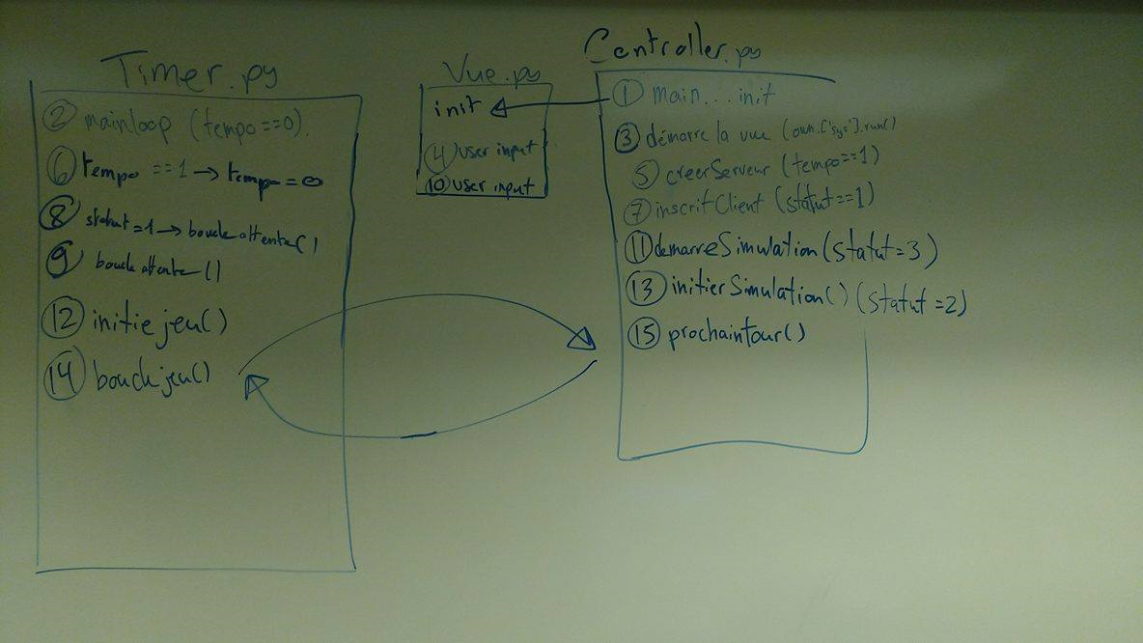
ÉVENEMENT | JOUEUR | VOITURE

Démarrage | Joueur pèse sur Démarrer Partie
 |  | Voiture apparait
 |  | Scan avec des lasers a 360° (un laser par degrée) pour détecter les obstacles et les voies possibles
 |  | On stock les résultats de lasers dans une liste de lasers dans AnalyseLaser
 |  | AnalyseLaser envoie la liste à Cerveau
 |  | AnalyseLaser delete le contenu de sa liste
 |  | Cerveau prends en note les rayons qui détectent un mur à côté de ceux qui n'en détectent pas
 |  | Cerveau calcule angle au milieu de ces rayons et garde en note ce nouvel angle
 |  | Cerveau envoie angle où tourner vers -> Modèle -> class Voiture
 |  | Voiture change son angle
 |  | Voiture commence évenement Avancer
Avancer |  | Si vitesse de la voiture est inférieure à sa vitesse maximale
 |  | Vitesse de voiture augmente
 |  | Voiture fait un scan avec des lasers en 180° en avant d'elle-même (intervalle de 5° par lasers, donc 36 lasers)
 |  | Lasers enregistrer dans une liste de lasers dans AnalyseLaser
 |  | AnalyseLaser envoie sa liste à Cerveau
 |  | AnalyseLaser supprime le contenu de sa liste
 |  | Cerveau utilise donnée pour centrer la voiture (voir Démarrage)
 |  | Si Cerveau détecte une grande différence entre deux rayons adjacents(detection intersection)
 |  | Cerveau garde le laser avant la grande différence
 |  | Cerveau regarde 5 lasers adjacents et garde celle avec des lasers adjacents de plus grande distance qu'elle-même
 |  | Cerveau garde en note l'angle entre les deux lasers
 |  | Cerveau détermine (RANDOM) si voiture tourne à l'intersection
 |  | Si oui
 |  | Commencer évènement Tourner
 |  | Si non OU si ne détecte pas d'intersection
 |  | Continuer d'avancer tout droit
 |  | Répéter chaque 0.2 secondes (Timer dans la classe Voiture)

